Sheet1
Scene No. | 0
Quest Title | 面包树
Quest Log | 把树上结的面包给洛可可
Map No. | 46
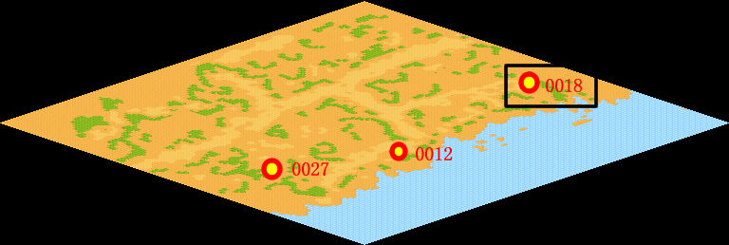
NPC No. | 18
Condition | lv>0
Dialog | 树上竟然结面包了，真是稀奇，你把这个面包果拿给洛可可看看吧。
Select | 1：接受，2：不接受
Result | 1 : Scene 0001, 2 : 关闭对话框

ScriptFile | Qlog-0115-000.scr
 | Q0018-0115-000.scr

